Schreiben
SCHREIBEN

Schreiben Sie Teil 1 und Teil 2 in WORD.

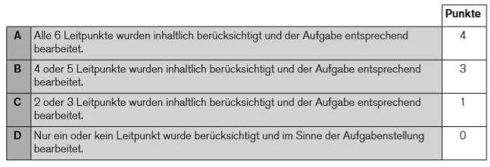
Schicken Sie die WORD-Datei zusammen mit dieser EXCEL-Datei per Mail an |  |  |  | info@schulentwicklung.live
 |  |  |  |  | Inhaltliche Angemessenheit
Teil 1 | PUNKTE | erreicht | möglich
TOTAL |  | 0 | 20
Inhaltliche Angemessenheit |  |  | 4
Kommunikative Angemessenheit |  |  | 8
Sprachliche Angemessenheit |  |  | 8

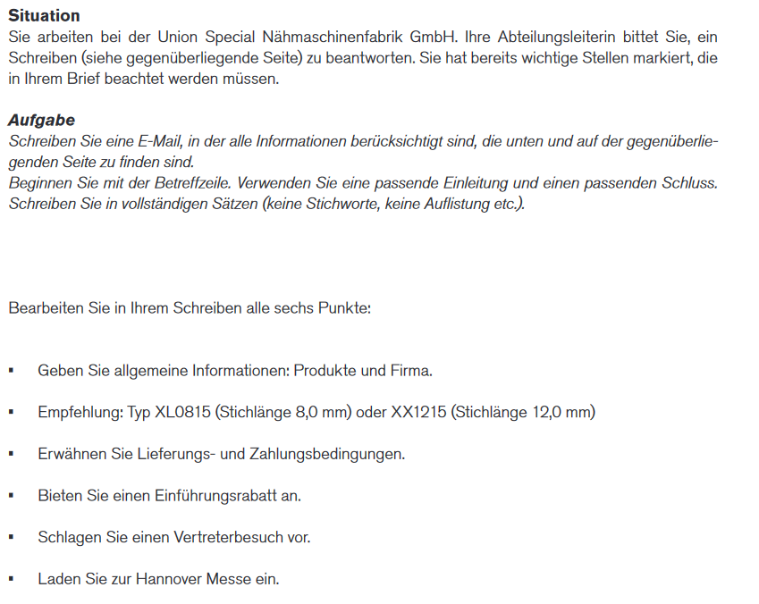
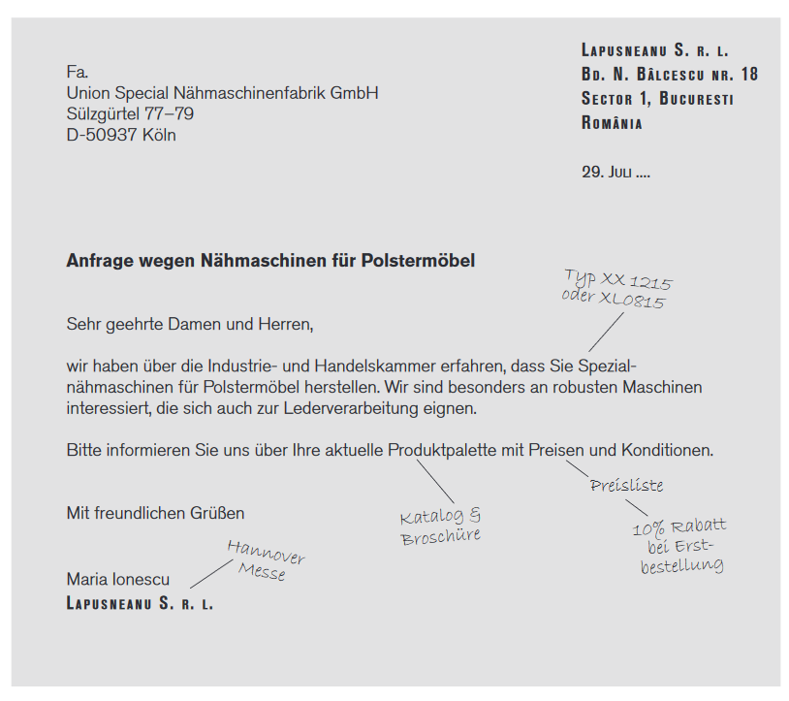
 |  |  |  |  | Kommunikative Angemessenheit

 |  |  |  |  | Sprachliche Angemessenheit
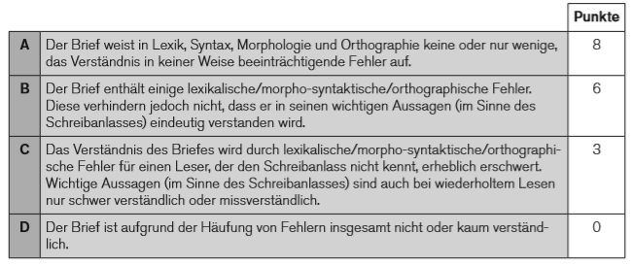

Teil 2 | PUNKTE | erreicht | möglich
TOTAL |  |  | 5

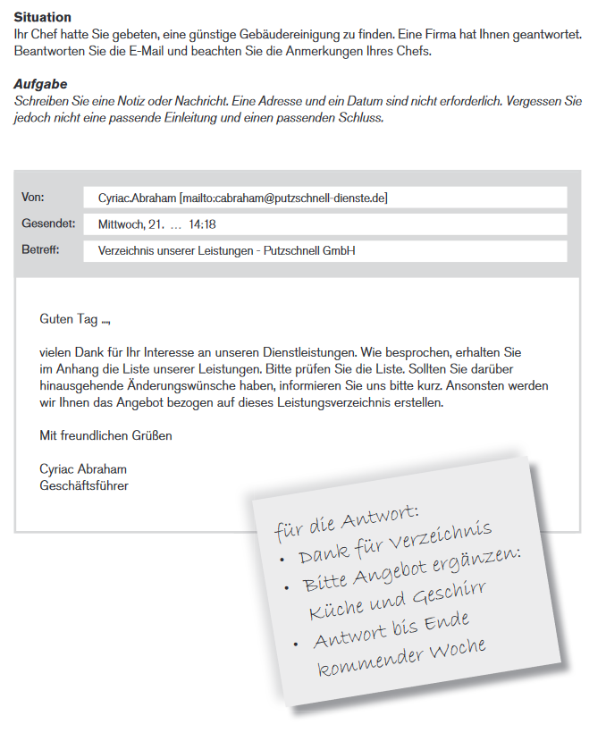
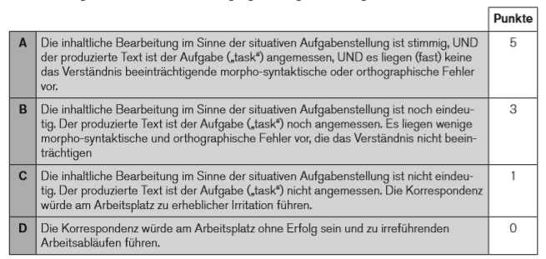

 |  |  | 20

